상품제안서
[TUI]투이 다용도 마그넷 LED 스탠드 | 상품코드: F28921

 |  |  |  |  |  |  | 02-412-0044 | www.easy1.co.kr
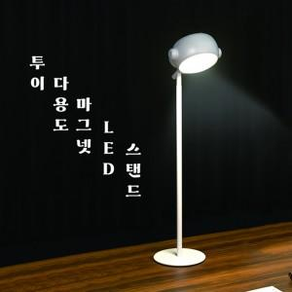

【상세/제작정보】 | * 스탠드 기능 * 마그넷 서스펜션(자석을 이용하여 부착 가능) * 핸드 타입으로도 사용 가능 * 3가지 색상 모드 * 버튼식 조절 방식

【인쇄/포장옵션】 | 레이저, 풀칼라 / 시판박스

【공급단가】 | 수량 | 30~ | 50~ | 100~ | 300~ | 500~
*VAT별도 | 단가 | 15,920원 | 15,680원 | 15,310원 | 14,700원 | 14,080원

【상품 URL】 | https://dev.easy1.co.kr:443/src/goods_detail.php?gdno=28921

